ТЗ
Цель парсинга | Анализ выполнения плана публикаций и их вовлеченности
Задачи парсинга | Сбор данных по количеству публикаций, лайков, комментариев, репостов, просмотров
Исходные данные | Официальные страницы подведомственных медицинских организаций в сети "Вконтакте" (ссылки на страницы приведены в таблице)
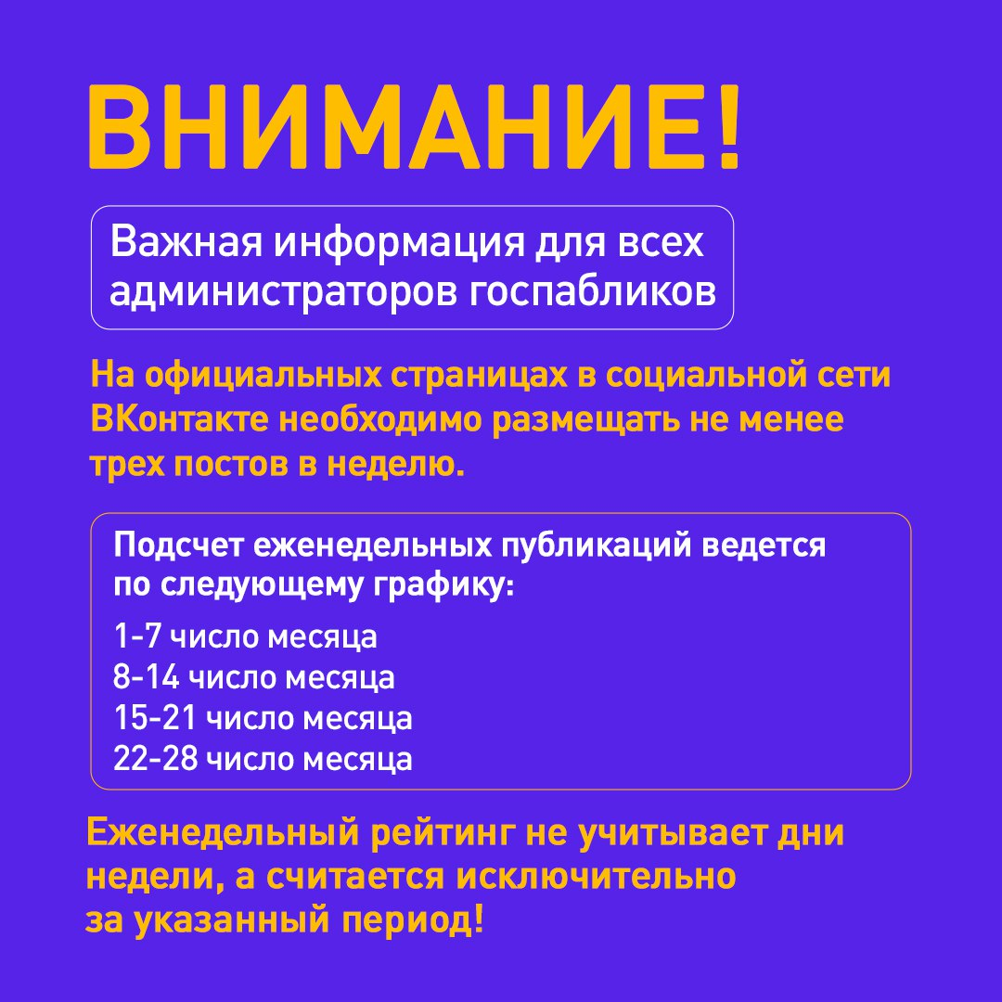
Формат выходных данных | Сводная таблица Excel по образцу

